封面
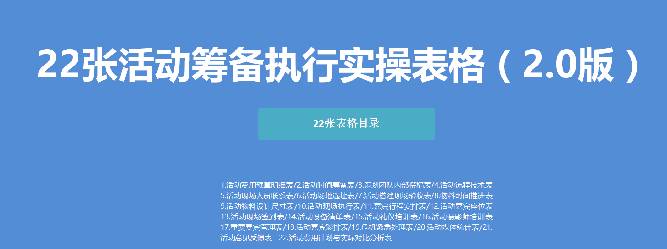

8物料表
NO:8物料设计时间推进表（最新版）
工作计划开始时间 |  |  |  |  | 20XX/1/1 |  |  |  |  |  |  |  |  |  |  |  |  |  |  |  |  |  |  |  |  |  |  |  |  |  |  |  |  |  | 执行要点
序号 | 项目 | 工作细项 | 开始 | 完成 | 1 | 2 | 3 | 4 | 5 | 6 | 7 | 8 | 9 | 10 | 11 | 12 | 13 | 14 | 15 | 16 | 17 | 18 | 19 | 20 | 21 | 22 | 23 | 24 | 25 | 26 | 27 | 28 | 29 | 30 | 设计师 | 实际完成日 | 备注

 |  |  |  |  | 三 | 四 | 五 | 六 | 七 | 一 | 二 | 三 | 四 | 五 | 六 | 七 | 一 | 二 | 三 | 四 | 五 | 六 | 七 | 一 | 二 | 三 | 四 | 五 | 六 | 七 | 一 | 二 | 三 | 四
1 | 活动背板 | 背板设计+打印+进场搭建 | 6月1日 | 6月5日 |  |  |  |  |  |  |  |  |  |  |  |  |  |  |  |  |  |  |  |  |  |  |  |  |  |  |  |  |  |  |  |  |  | 印刷清单（实物）
2 | 易拉宝
3 | 门口海报
4 | 会议材料
5 | 流程单
6 | 桌签椅签
7 | 签到表
8
9
10
11
12 | 活动主视觉设计 | 主视觉包含大屏尺寸、侧屏尺寸、背板尺寸 | 6月1日 | 6月5日 |  |  |  |  |  |  |  |  |  |  |  |  |  |  |  |  |  |  |  |  |  |  |  |  |  |  |  |  |  |  |  |  |  | 创意清单（非实物）
13 | 活动海报设计
14 | 活动邀请函设计
15 | 活动开场视频
16 | 活动过度篇章素材
17 | 嘉宾演讲ppt
18
19
20
21
22
23
24
25
26
27
28
29
30
第二次展店會議
工程驗收及門市清潔
 | 制表人： |  |  |  |  |  |  |  |  |  |  |  |  |  |  |  |  |  |  |  |  |  |  |  |  |  |  |  |  |  |  |  |  |  | 总经办：

13签到表
NO:13活动现场签到表（最新版）
负责人 | ： | 制表 |  | 表号 | ：SJ005
活动主题 |  |  | 活动地点
活动时间 | 20XX.XX.XX |  | 主办方 | XX有限责任公司
序号 | 签到 | 序号 | 签到 | 序号 | 签到
1 | 张三 | 21 | 张三 | 41 | 张三
2 | 张三 | 22 | 张三 | 42 | 张三
3 | 张三 | 23 | 张三 | 43 | 张三
4 | 张三 | 24 | 张三 | 44 | 张三
5 | 张三 | 25 | 张三 | 45 | 张三
6 | 张三 | 26 | 张三 | 46 | 张三
7 | 张三 | 27 | 张三 | 47 | 张三
8 | 张三 | 28 | 张三 | 48 | 张三
9 | 张三 | 29 | 张三 | 49 | 张三
10 | 张三 | 30 | 张三 | 50 | 张三
11 | 张三 | 31 | 张三 | 51 | 张三
12 | 张三 | 32 | 张三 | 52 | 张三
13 | 张三 | 33 | 张三 | 53 | 张三
14 | 张三 | 34 | 张三 | 54 | 张三
15 | 张三 | 35 | 张三 | 55 | 张三
16 | 张三 | 36 | 张三 | 56 | 张三
17 | 张三 | 37 | 张三 | 57 | 张三
18 | 张三 | 38 | 张三 | 58 | 张三
19 | 张三 | 39 | 张三 | 59 | 张三
20 | 张三 | 40 | 张三 | 60 | 张三
实到与应到人数对比图
 | 70
 | 60
应到人数
70
实到人数
60

22费用分析
NO21-活动费用计划与实际对比分析表（最新版）
说明：此图表主要用于对比分析活动费用计划与实际支出情况，具体包括各项费用计划与实际差异情况、各项费用占比情况。此图标适合各类活动。（所列费用项目仅供参考，表格中含自动计算公式，颜色标注部分无需录入数据）
 | 计划 | 实际 | 差异率
场地租金 | 500 | 4.5 | -99.10%
宴会/用餐 | 200 | 8 | -96.00%
现场设计及布置 | 5 | 7 | 40.00%
会议资料及用品 | 2 | 1.5 | -25.00%
设备器材租赁 | 1 | 0.5 | -50.00%
会议礼品 | 1 | 1 | 0.00%
影视录音速记翻译 | 2 | 3 | 50.00%
会议用食品、点心 | 0.5 | 0.2 | -60.00%
嘉宾费用 | 8 | 9 | 12.50%
媒体费用 | 9 | 10 | 11.11%
住宿费用 | 2 | 3 | 50.00%
交通费用 | 0.5 | 1 | 100.00%
办公费用 | 1 | 1.4 | 40.00%
计划与实际 | 场地租金 | 宴会/用餐 | 现场设计及布置 | 会议资料及用品 | 设备器材租赁 | 会议礼品 | 影视录音速记翻译 | 会议用食品、点心 | 嘉宾费用 | 媒体费用 | 住宿费用 | 交通费用 | 办公费用 | 合计 （万元）
计划 | 500 | 200 | 5 | 2 | 1 | 1 | 2 | 0.5 | 8 | 9 | 2 | 0.5 | 1 | 733
占比 | 68.21% | 27.29% | 0.68% | 0.27% | 0.14% | 0.14% | 0.27% | 0.07% | 1.09% | 1.23% | 0.27% | 0.07% | 0.14% | 100.00%
实际 | 4.5 | 8 | 7 | 1.5 | 0.5 | 1 | 3 | 0.2 | 9 | 10 | 3 | 1 | 1.4 | 51.3
占比 | 8.77% | 15.59% | 13.65% | 2.92% | 0.97% | 1.95% | 5.85% | 0.39% | 17.54% | 19.49% | 5.85% | 1.95% | 2.73% | 100.00%
差异率 | -99.10% | -96.00% | 40.00% | -25.00% | -50.00% | 0.00% | 50.00% | -60.00% | 12.50% | 11.11% | 50.00% | 100.00% | 40.00% | -93.00%
排序 | 14 | 13 | 4 | 10 | 11 | 9 | 2 | 12 | 7 | 8 | 2 | 1 | 5
 | 合计 （万元）
 | 1
 | 占比
场地租金 | 8.77%
宴会/用餐 | 15.59%
现场设计及布置 | 13.65%
会议资料及用品 | 2.92%
设备器材租赁 | 0.97%
会议礼品 | 1.95%
影视录音速记翻译 | 5.85%
会议用食品、点心 | 0.39%
嘉宾费用 | 17.54%
媒体费用 | 19.49%
住宿费用 | 5.85%
交通费用 | 1.95%
办公费用 | 2.73%

活动经费投入产出效益
 | 总成交额（万） | 活动经费（万）
活动1 | 101 | 39
活动2 | 451 | 33
活动3 | 369 | 47
活动4 | 285 | 44
活动5 | 347 | 16
活动效果分析

营销活动 | 活动经费（万） | 总访问量（批） | 总成交额（万）
活动1 | 34 | 7505 | 139
活动2 | 58 | 7149 | 293
活动3 | 40 | 5859 | 451
活动4 | 38 | 8565 | 405
活动5 | 43 | 9690 | 126
来访转换率
 | 总成交额（万） | 总访问量（批）
活动1 | 101 | 7137
活动2 | 451 | 2444
活动3 | 369 | 2666
活动4 | 285 | 9146
活动5 | 347 | 8628

